主表信息
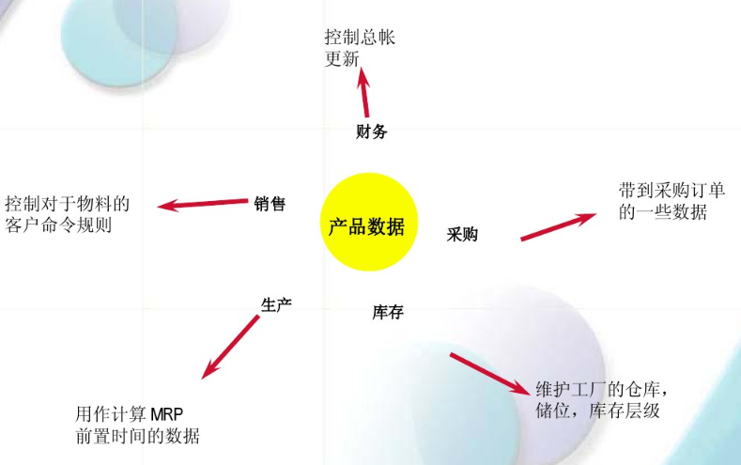
主数据 | 产品物料主数据，物料名称、中文描述、英文描述 | 这个环节新增 | 6月8日已经提供
参数管理 | 安全库存水平、计划供货时间、物料再订货水平 | 这个环节新增 | 6月8日已经提供
物料的图片 | 上传产品的图片 | 这个环节新增 | 6月8日已经提供
物料附件信息 | 上传附件，比如产品说明书等等 | 这个环节新增 | 6月8日已经提供
历史客户料号 |  | 从其他资料环节同步过来 | 6月9日提供
历史供应商料号 |  | 从其他资料环节同步过来 | 6月9日提供
历史客户名单 |  | 从其他资料环节同步过来 | 未提供
历史销售成交单价 |  | 从其他资料环节同步过来 | 未提供
历史成交采购单价 |  | 从其他资料环节同步过来 | 未提供
历史供应商名单 |  | 从其他资料环节同步过来 | 未提供
物料的包装信息 | 物料的包装方式 | 从其他环节同步过来，仓库包装方式的部分 | 未提供

功能清单
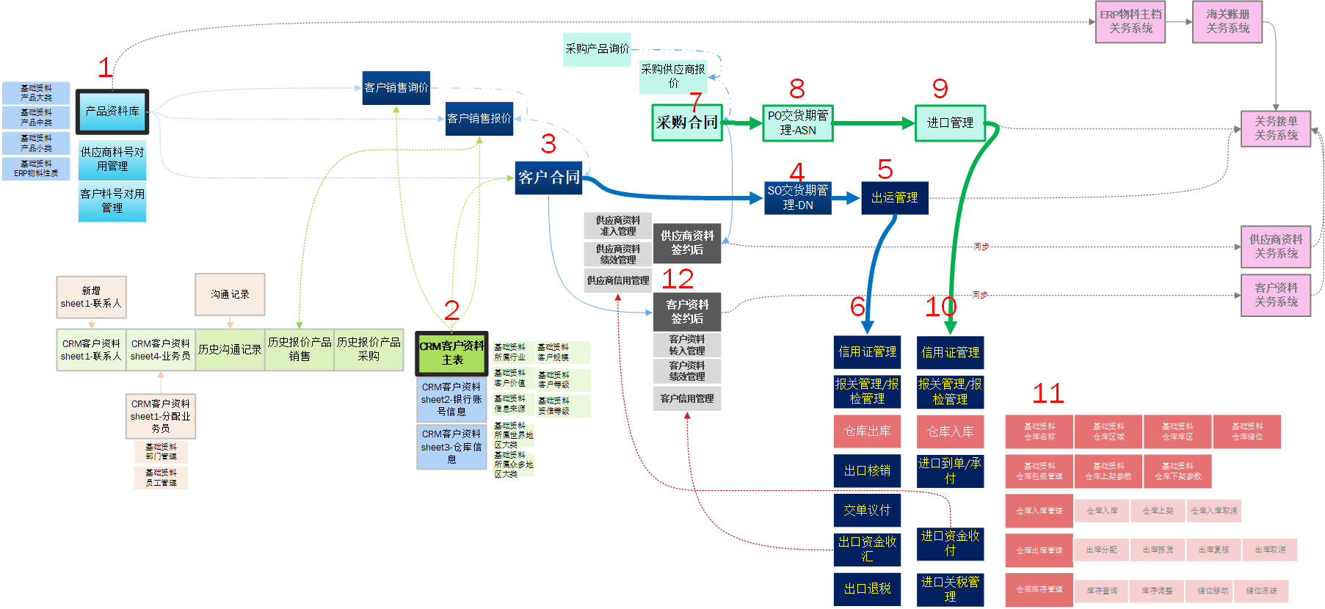
一级菜单 | 二级菜单 | 三级菜单 | 备注 | 提供人 | 提供时间
权限管理 | 单位组织 |  | 框架已有 | kevin
 | 部门管理 |  | 框架已有 | kevin
 | 角色管理 |  | 框架已有 | kevin
 | 用户管理 |  | 框架已有 | kevin
 | 供应商管理 |  | 框架已有 | kevin
 | 客户管理 |  | 框架已有 | kevin
海关基础资料 |  |  | 框架已有 | kevin
本企业信息 | 本企业信息 |  | 框架已有 | kevin
基础资料 | 产品基础资料 | ERP工厂信息 | 字段已经提供 | holly | 2020-06-08
 |  | ERP物料性质 | 字段已经提供 | holly | 2020-06-08
 |  | ERP计量单位 | 字段已经提供 | holly | 2020-06-08
 |  | 附件类型 | 字段已经提供 | holly | 2020-06-08
 | CRM基础资料 | 提供 |  | holly | 2020-06-09
 | 询价报价基础资料 | 待定 | 计划2020年6月12日提供出来 | holly
 | 发运管理 | 待定 | 计划2020年6月12日提供出来 | holly
产品管理1 | 产品管理 |  | 字段已经提供 | holly | 2020-06-08
 | 上游供应商料号管理 | 新增提供 | 字段已经提供 |  | 2020-06-09
 | 下游客户料号管理 | 新增提供 | 字段已经提供 |  | 2020-06-09
 | 产品统计 |  | 参考南北，简单发挥 | holly
CRM管理 |  |  | 字段已经提供 | holly | 2020-06-09
出口管理 |  |  | 出口整条业务先执行
询价管理 |  |  | 计划2020年6月12日提供出来
报价管理 |  |  | 计划2020年6月12日提供出来
合同管理 |  |  | 计划2020年6月12日提供出来
交货排程管理 |  |  | 计划2020年6月12日提供出来
出运管理 |  |  | 计划2020年6月12日提供出来
信用证管理

